App MODELE
 |  |  | SMBA Apport en Mm3
 |  |  | sept | oct | nov | déc | janv | févr | mars | avr | mai | juin | juil | août | Total Annee
1939 | - | 40 |  |  |  |  |  |  |  |  |  |  |  |  |  | Supérficie
1940 | - | 41 |  |  |  |  |  |  |  |  |  |  |  |  |  | 685.45
1941 | - | 42
1942 | - | 43
1943 | - | 44
1944 | - | 45
1945 | - | 46
1946 | - | 47
1947 | - | 48
1948 | - | 49
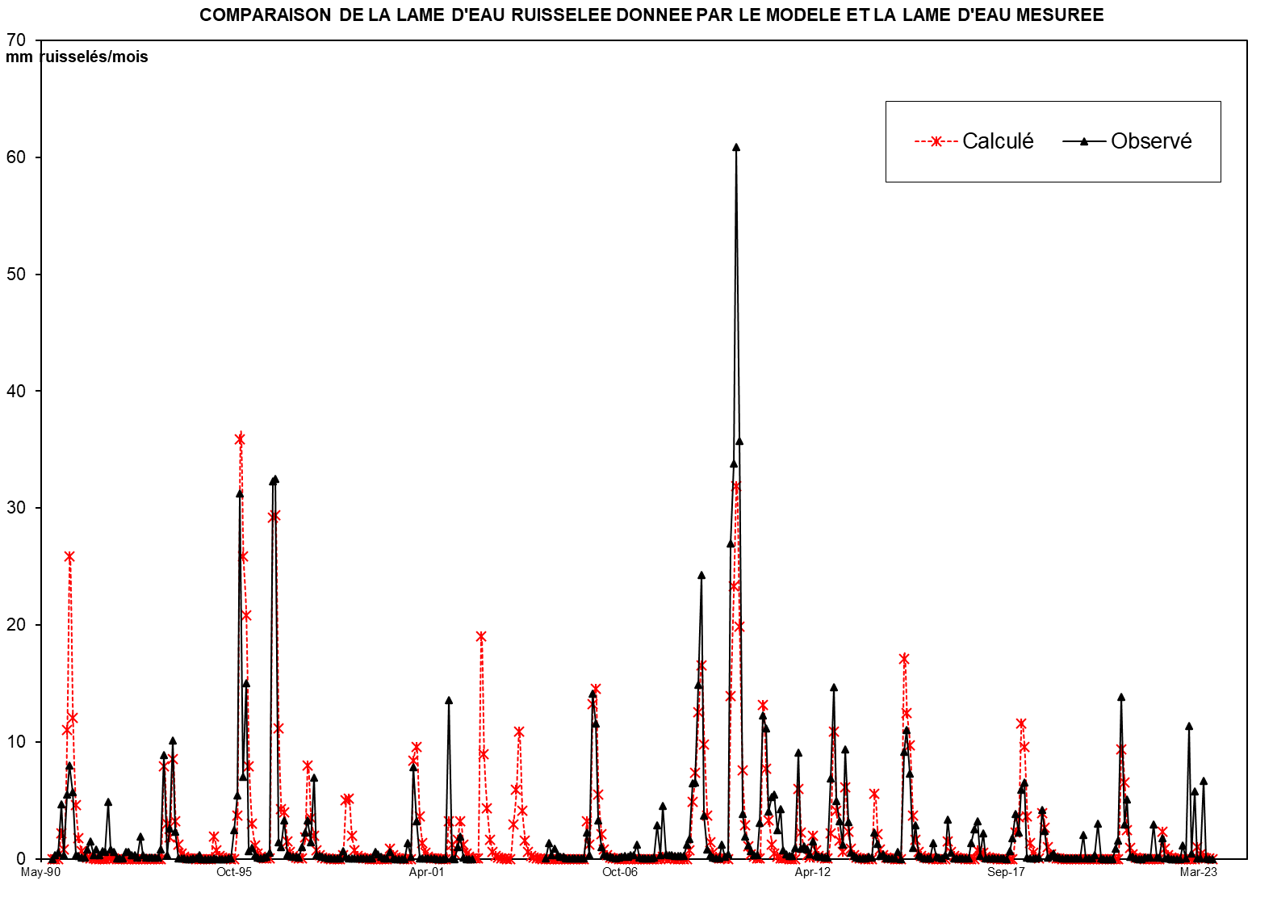
1949 | - | 50
1950 | - | 51
1951 | - | 52
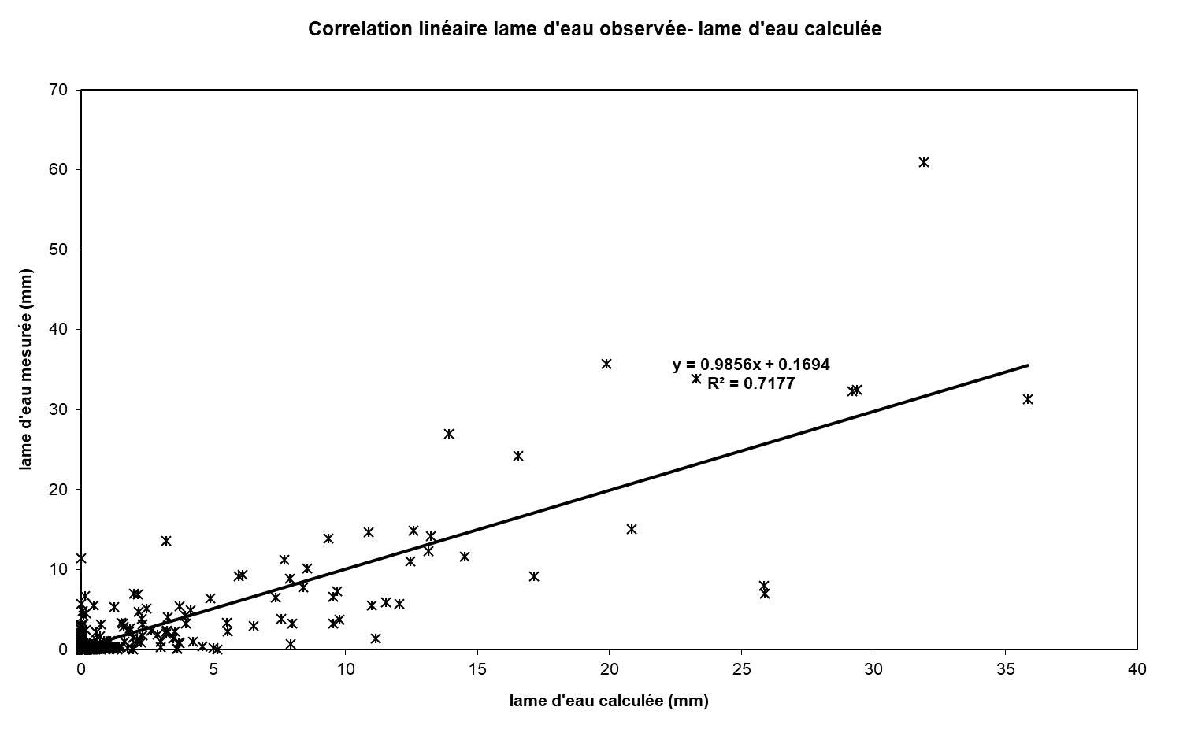
1952 | - | 53
1953 | - | 54
1954 | - | 55
1955 | - | 56
1956 | - | 57
1957 | - | 58
1958 | - | 59
1959 | - | 60
1960 | - | 61
1961 | - | 62
1962 | - | 63
1963 | - | 64
1964 | - | 65
1965 | - | 66
1966 | - | 67
1967 | - | 68
1968 | - | 69
1969 | - | 70
1970 | - | 71
1971 | - | 72
1972 | - | 73
1973 | - | 74
1974 | - | 75
1975 | - | 76
1976 | - | 77
1977 | - | 78
1978 | - | 79
1979 | - | 80
1980 | - | 81
1981 | - | 82
1982 | - | 83
1983 | - | 84
1984 | - | 85
1985 | - | 86
1986 | - | 87
1987 | - | 88
1988 | - | 89
1989 | - | 90
1990 | - | 91 | 0.000 | 0.000 | 0.000 | 2.680 | 0.000 | 5.390 | 18.805 | 4.256 | 1.617 | 0.615 | 0.234 | 0.089 | 33.685
1991 | - | 92 | 0.609 | 1.732 | 0.005 | 0.002 | 0.001 | 0.409 | 1.395 | 1.891 | 0.087 | 0.000 | 0.000 | 0.000 | 6.129
1992 | - | 93 | 0.000 | 0.000 | 0.000 | 0.000 | 0.000 | 0.000 | 1.548 | 0.000 | 0.000 | 0.000 | 0.000 | 0.000 | 1.548
1993 | - | 94 | 0.000 | 0.641 | 5.221 | 0.000 | 1.471 | 4.415 | 0.156 | 0.000 | 0.000 | 0.000 | 0.000 | 0.000 | 11.905
1994 | - | 95 | 0.000 | 0.000 | 0.000 | 0.000 | 0.000 | 0.298 | 0.000 | 3.635 | 0.000 | 0.000 | 0.000 | 0.000 | 3.932
1995 | - | 96 | 0.000 | 0.000 | 0.133 | 3.861 | 28.551 | 14.776 | 17.545 | 4.950 | 3.399 | 0.715 | 0.272 | 0.103 | 74.305
1996 | - | 97 | 0.039 | 0.015 | 0.006 | 22.487 | 18.365 | 5.349 | 2.033 | 4.940 | 0.294 | 0.112 | 0.042 | 0.016 | 53.698
1997 | - | 98 | 0.006 | 0.441 | 3.427 | 4.341 | 0.311 | 2.091 | 0.000 | 0.000 | 0.000 | 0.000 | 0.000 | 0.000 | 10.617
1998 | - | 99 | 0.000 | 0.000 | 0.000 | 1.627 | 3.077 | 1.734 | 0.451 | 0.000 | 0.000 | 0.000 | 0.000 | 0.000 | 6.890
1999 | - | 00 | 0.000 | 2.589 | 0.000 | 0.000 | 0.232 | 0.000 | 0.000 | 2.618 | 1.611 | 0.000 | 0.000 | 0.000 | 7.050
2000 | - | 01 | 0.000 | 1.293 | 0.000 | 5.581 | 2.909 | 0.000 | 0.000 | 0.000 | 0.000 | 0.000 | 0.000 | 0.000 | 9.783
2001 | - | 02 | 0.000 | 0.000 | 0.000 | 3.930 | 0.000 | 0.000 | 3.139 | 3.214 | 0.000 | 0.000 | 0.000 | 0.000 | 10.283
2002 | - | 03 | 0.000 | 0.916 | 14.527 | 1.877 | 1.883 | 0.271 | 1.543 | 0.039 | 0.015 | 0.006 | 0.002 | 0.001 | 21.079
2003 | - | 04 | 0.000 | 4.791 | 3.796 | 5.996 | 0.663 | 0.252 | 0.735 | 1.240 | 2.034 | 0.005 | 0.002 | 0.001 | 19.517
2004 | - | 05 | 0.000 | 2.313 | 0.000 | 0.952 | 0.000 | 0.000 | 0.000 | 0.000 | 0.000 | 0.000 | 0.000 | 0.000 | 3.266
2005 | - | 06 | 0.000 | 0.000 | 3.747 | 0.085 | 7.597 | 8.026 | 1.953 | 0.691 | 0.263 | 0.100 | 0.038 | 0.014 | 22.513
2006 | - | 07 | 0.005 | 0.002 | 0.001 | 0.000 | 0.000 | 0.411 | 0.000 | 1.274 | 0.000 | 0.000 | 0.000 | 0.000 | 1.693
2007 | - | 08 | 0.000 | 0.000 | 1.613 | 0.000 | 1.682 | 0.090 | 0.000 | 0.000 | 0.000 | 0.000 | 0.000 | 0.000 | 3.385
2008 | - | 09 | 0.000 | 3.064 | 3.373 | 2.828 | 8.051 | 13.830 | 7.440 | 1.961 | 0.745 | 0.283 | 0.108 | 0.041 | 41.724
2009 | - | 10 | 1.794 | 0.006 | 0.002 | 9.229 | 15.703 | 26.802 | 16.117 | 5.179 | 1.968 | 0.748 | 0.284 | 0.108 | 77.939
2010 | - | 11 | 0.041 | 2.071 | 8.643 | 1.990 | 1.122 | 0.076 | 1.205 | 1.681 | 2.504 | 0.002 | 0.001 | 0.000 | 19.335
2011 | - | 12 | 0.000 | 0.430 | 5.102 | 0.000 | 0.000 | 0.000 | 0.000 | 3.058 | 0.000 | 0.000 | 0.000 | 0.000 | 8.590
2012 | - | 13 | 0.000 | 4.767 | 6.629 | 0.171 | 1.009 | 0.025 | 4.880 | 0.004 | 0.001 | 0.001 | 0.000 | 0.000 | 17.486
2013 | - | 14 | 0.000 | 0.000 | 1.209 | 0.000 | 4.111 | 0.000 | 0.000 | 0.194 | 0.000 | 0.000 | 0.000 | 0.000 | 5.514
2014 | - | 15 | 0.000 | 0.000 | 12.906 | 3.842 | 5.247 | 1.069 | 2.189 | 0.154 | 0.059 | 0.022 | 0.008 | 0.003 | 25.501
2015 | - | 16 | 0.001 | 0.230 | 0.000 | 0.000 | 0.000 | 2.584 | 0.342 | 0.000 | 0.691 | 0.000 | 0.000 | 0.000 | 3.849
2016 | - | 17 | 0.000 | 0.000 | 1.852 | 1.735 | 0.000 | 1.822 | 0.000 | 0.000 | 0.000 | 0.000 | 0.000 | 0.000 | 5.409
2017 | - | 18 | 0.000 | 0.000 | 0.000 | 0.704 | 2.336 | 1.965 | 7.582 | 5.060 | 0.722 | 0.274 | 0.104 | 0.040 | 18.787
2018 | - | 19 | 0.015 | 5.649 | 1.717 | 0.001 | 0.000 | 0.000 | 0.000 | 0.000 | 0.000 | 0.000 | 0.000 | 0.000 | 7.382
2019 | - | 20 | 0.000 | 0.000 | 0.636 | 0.399 | 0.000 | 0.000 | 0.140 | 0.422 | 0.308 | 0.000 | 0.000 | 0.000 | 1.905
2020 | - | 21 | 0.000 | 0.000 | 0.116 | 0.467 | 5.111 | 1.741 | 0.087 | 0.000 | 0.000 | 0.000 | 0.000 | 0.000 | 7.522
2021 | - | 22 | 0.000 | 0.000 | 0.000 | 0.748 | 0.000 | 0.000 | 3.113 | 0.000 | 0.000 | 0.000 | 0.000 | 0.000 | 3.861
2022 | - | 23 | 0.000 | 0.000 | 0.000 | 0.748 | 0.000 | 0.000 | 3.113 | 0.000 | 0.000 | 0.000 | 0.000 | 0.000 | 3.861
2023 | - | 24
2024 | - | 25 |  |  |  |  |  |  |  |  |  |  |  |  |  | 0

M |  |  | 0.050 | 0.587 | 1.794 | 3.568 | 4.369 | 2.672 | 3.586 | 1.965 | 0.540 | 0.111 | 0.042 | 0.016 | 19.300
S |  |  | 0.168 | 0.834 | 4.166 | 6.013 | 8.794 | 4.187 | 6.553 | 2.058 | 1.043 | 0.248 | 0.094 | 0.036 | 21.889
MIN |  |  | 0.000 | 0.000 | 0.000 | 0.000 | 0.000 | 0.000 | 0.000 | 0.000 | 0.000 | 0.000 | 0.000 | 0.000 | 1.548
MAX |  |  | 0.609 | 2.589 | 14.527 | 22.487 | 28.551 | 14.776 | 18.805 | 4.950 | 3.399 | 0.715 | 0.272 | 0.103 | 74.305

X-Y
Correlation linéaire lame d'eau observée- lame d'eau calculée
0.00 | 0.008445254942
0.00 | 0.29986957473
0.00 | 0.49360624407
3.91 | 4.7012339339
0.00 | 0.30453337224
7.86 | 5.5165161573
27.43 | 7.9903456124
6.21 | 5.6991605515
2.36 | 0.34852432708
0.90 | 0.23155124371
0.34 | 0.1376450507
0.13 | 0.11293952878
0.89 | 0.79839171347
2.53 | 1.4990957765
0.01 | 0.32596163105
0.00 | 0.82511401269
0.00 | 0.30428127507
0.60 | 0.63162944051
2.03 | 0.62192369976
2.76 | 4.8560215917
0.13 | 0.80217317091
0.00 | 0.62053716537
0.00 | 0.061889853381
0.00 | 0.059242833175
0.00 | 0.059873076081
0.00 | 0.59696608068
0.00 | 0.56646232402
0.00 | 0.34058326647
0.00 | 0.28965963965
0.00 | 0.080166897658
2.26 | 1.8941320301
0.00 | 0.28537398789
0.00 | 0.089116346925
0.00 | 0.084704646583
0.00 | 0.08646932672
0.00 | 0.084326500839
0.00 | 0.086217229557
0.94 | 0.78553475819
7.62 | 8.8690302721
0.00 | 0.30113006054
2.15 | 2.6284910643
6.44 | 10.156364432
0.23 | 2.3238316434
0.00 | 0.07109139981
0.00 | 0.030377708075
0.00 | 0.014999781166
0.00 | 0.0039075060179
0.00 | 0.0042856517616
0.00 | 0.024579473339
0.00 | 0.03189029105
...

SUIVIE
COMPARAISON DE LA LAME D'EAU RUISSELEE DONNEE PAR LE MODELE ET LA LAME D'EAU MESUREE
 | Calculé | Observé
Sep-90 | 0.00 | 0.008445254942
Oct-90 | 0.00 | 0.29986957473
Nov-90 | 0.00 | 0.49360624407
Dec-90 | 3.91 | 4.7012339339
Jan-91 | 0.00 | 0.30453337224
Feb-91 | 7.86 | 5.5165161573
Mar-91 | 27.43 | 7.9903456124
Apr-91 | 6.21 | 5.6991605515
May-91 | 2.36 | 0.34852432708
Jun-91 | 0.90 | 0.23155124371
Jul-91 | 0.34 | 0.1376450507
Aug-91 | 0.13 | 0.11293952878
Sep-91 | 0.89 | 0.79839171347
Oct-91 | 2.53 | 1.4990957765
Nov-91 | 0.01 | 0.32596163105
Dec-91 | 0.00 | 0.82511401269
Jan-92 | 0.00 | 0.30428127507
Feb-92 | 0.60 | 0.63162944051
Mar-92 | 2.03 | 0.62192369976
Apr-92 | 2.76 | 4.8560215917
May-92 | 0.13 | 0.80217317091
Jun-92 | 0.00 | 0.62053716537
Jul-92 | 0.00 | 0.061889853381
Aug-92 | 0.00 | 0.059242833175
Sep-92 | 0.00 | 0.059873076081
Oct-92 | 0.00 | 0.59696608068
Nov-92 | 0.00 | 0.56646232402
Dec-92 | 0.00 | 0.34058326647
Jan-93 | 0.00 | 0.28965963965
Feb-93 | 0.00 | 0.080166897658
Mar-93 | 2.26 | 1.8941320301
Apr-93 | 0.00 | 0.28537398789
May-93 | 0.00 | 0.089116346925
Jun-93 | 0.00 | 0.084704646583
Jul-93 | 0.00 | 0.08646932672
Aug-93 | 0.00 | 0.084326500839
Sep-93 | 0.00 | 0.086217229557
Oct-93 | 0.94 | 0.78553475819
Nov-93 | 7.62 | 8.8690302721
Dec-93 | 0.00 | 0.30113006054
Jan-94 | 2.15 | 2.6284910643
Feb-94 | 6.44 | 10.156364432
Mar-94 | 0.23 | 2.3238316434
Apr-94 | 0.00 | 0.07109139981
May-94 | 0.00 | 0.030377708075
Jun-94 | 0.00 | 0.014999781166
Jul-94 | 0.00 | 0.0039075060179
Aug-94 | 0.00 | 0.0042856517616
Sep-94 | 0.00 | 0.024579473339
Oct-94 | 0.00 | 0.03189029105
...

